Sheet1
中部调度台日运行方案
日期：2026年5月6日 后端调度员：李扬
一、当日运行思路
1.当日调整背景：①平泰线退量，保持西二三线相对平衡，②继续使用新气通道给南部、省网供气。③中贵线管存较低，川西气田直供中贵，夜班根据达化站川投用气情况停中贵转供，剩余气量进联络线。 2.运行问题、瓶颈：①鲁山3#、4#机组已恢复备用，但整改未完成有停机风险；②元坝川西气田来气增量，超出元坝机组能力，需转中贵疏散。 3.压缩机组配置：西二三线上游联合运行，配置为海(3)彭(0)灵(3)高(0)潼(2)洛(0)鲁(1)枣(2)黄(0)武(0)南(0)抚(1)衢(1)；川气机组配置为普(0)黄金(2)利川(3)野三关(2)宜昌(0)潜江(2)武汉(2)黄梅(0) 4.作业：无。

二、上下载计划 |  | 上载变化量-17 |  |  |  |  |  |  |  |  |  | 下载变化量-129
上载站场 | 总 | 忠县 | 涪陵增压站 | 涪陵输气站 | 南川输气站 | 普光 | 平昌 | 元坝 | 4#阀室 | 江汉 | 忠义 | 管线下载 | 总 | 西二东 | 忠武线 | 川气东送 | 新气管道 | 西三线 | 川东北-川西 | 重庆管道
今日日指定 | 7172 | 550 | 227 | 865 | 924 | 1749 | 117 | 1426 | 32 | 0 | 1260 | 今日日指定 | 11476 | 5101 | 1733 | 3389 | 224 | 202 | 328 | 330
昨日日指定 | 7188 | 550 | 225 | 865 | 942 | 1749 | 116 | 1426 | 32 | 0 | 1260 | 昨日日指定 | 11604 | 5300 | 1716 | 3264 | 213 | 186 | 330 | 345
日指定变化 | -17 | 0 | 2 | 0 | -19 | 0 | 1 | 0 | 0 | 0 | 0 | 日指定变化 | -129 | -199 | 17 | 125 | 11 | 16 | -3 | -15
三、平衡预测 |  |  |  |  |  |  |  |  |  |  |  | 四、转供量
管道 | 总 | 西二三线 | 忠武线 | 川气东送 | 川东北-川西 | 新气管道 | 重庆管道 | 今日平衡情况:总平衡321 二三线-120，忠武线-62，川气327，新气176，其他平。 调整思路：平泰退量，根据后续变化情况调整鲁山机组；南昌停机，利用新气通道保南部用气。 |  |  |  | 西二三：中卫5300中卫二站3300泰安-500甪直700黄陂350西三转新气仙桃2000西三转忠武仙桃600 忠武线：武汉西300安沙200仙桃600宜昌200 川气：铜梁1260元坝565宜昌200姜家湾600南京400 新气：仙桃2000安沙200韶关500桂林200
当日管存 | 78706 | 54868 | 2331 | 11043 | 1912 | 1215 | 7336
早8:00平衡 | -679 | -1120 | -62 | 328 | 0 | 176 | 0
调整后平衡 | 322 | -120 | -62 | 328 | 0 | 176 | 0
次日管存预测 | 79027 | 54748 | 2269 | 11371 | 1912 | 1391 | 7336
五、管道运行参数
站场 | 进站压力 | 出站压力 | 流量 | 转速 | 台数 | 效率 | 站场 | 进站压力 | 出站压力 | 流量 | 转速 | 台数 | 效率 | 转供站场 | 进站压力 | 出站压力 | 今日转供 | 能否完成 | 关键点 | 压力
中卫 | 7.7 | 7.7|7.5 | 5300|3300 | / | / | / | 普光 | 7.0 | 7.0 | 1882 | / | 0 | / | 南京 | 5.4 | 5.4 | 400 | / | 上海 | 6.2
海原 | 6.3 | 8.0 | 8612 | 4000 | 3 | 高 | 黄金 | 6.5 | 7.7 | 1623 | 1250 | 2 | 高 | 姜家湾 | 7.0 | 7.5 | 600 | 能 | 金坛 | 5.4
彭阳 | 7.2 | 7.2 | 8601 | 0 | 0 | / | 利川 | 6.4 | 7.6 | 3187 | 1400 | 3 | 高 | 嘉善 | 6.1 | 6.4 | 0 | / | 樟树 | 6.6
灵台 | 6.3 | 8.5 | 8541 | 4100 | 3 | 高 | 野三关 | 5.8 | 7.4 | 3206 | 1470 | 2 | 高 | 川气潜江 | 6.0 | 8.4 | 0 | / | 黄冈 | 7.5
高陵 | 8.1 | 8.0 | 5109 | 0 | 0 | / | 宜昌 | 7.1 | 7.1 | 2256 | 1400 | 0 | / | 新气仙桃 | 7.9 | 7.9 | 2000 | 能 | 黄石 | 4.1
潼关 | 6.8 | 8.8 | 4984 | 3400 | 2 | 高 | 潜江 | 6.2 | 8.5 | 3333 | 1400 | 2 | 高 | 忠武仙桃 | 8.1 | 5.2 | 600 | 能 | 商洛 | 7.3
洛宁 | 7.6 | 7.5 | 4943 | 0 | 0 | / | 武汉 | 6.9 | 8.7 | 3090 | 1200 | 2 | 高 | 桂林 | 6.5 | 6.1 | 200 | 能 | 兰考 | 8.2
鲁山 | 6.6 | 9.0 | 1039 | 3900 | 1 | 高 | 黄梅 | 7.5 | 7.5 | 1949 | 0 | 0 | / | 甪直 | 6.0 | 5.9 | 700 | 能
枣阳 | 5.8 | 8.5 | 6389 | 4000 | 2 | 高 | 元坝 | 3.8 | 7.1 | 740 | 往复式 | 4 | 高 | 安沙 | 7.3 | 4.1 | 200 | 能
黄陂 | 7.5 | 7.5 | 2312 | 0 | 0 | / | 涪陵 | 3.8 | 8.2 | 1800 | 12000 | 3 | 高 | 韶关转省网 | 6.5 | 6.4 | 500 | 能
武穴 | 7.1 | 7.1 | 2504 | 0 | 0 | / | 忠县 | 4.2 | 6.3 | 540 | 8150 | 1 | 高 | 韶关转西二 | 6.5 | 6.4 | 700 | 南部压力上涨后关转供
南昌 | 6.4 | 6.4 | 2386 | / | / | / | 川二铜梁 | 7.9 | 7.9 | 1230 | / | 0 | /
抚州 | 5.3 | 6.6 | 2200 | 4300 | 1 | 高 | 衢州 | 5.5 | 7.0 | 1881 | 4600 | 1 | 高
六、计划调整
 | 调整时间 |  |  |  | 调整点 |  |  |  |  |  | 调整原因 |  |  |  |  | 调整措施
1 | 8:30:00 |  |  |  | 宜昌 |  |  |  |  |  | 外电切换，停机4小时 |  |  |  |  | 按作业计划开展作业，停机4小时
2 | 9:30:00 |  |  |  | 泰安 |  |  |  |  |  | 东部资源增加 |  |  |  |  | 泰安转平泰500
3 | 12:20:00 |  |  |  | 鲁山 |  |  |  |  |  | 泰安转安平降量，逐步停转供 |  |  |  |  | 停鲁山站1台机组
4
5
 |  |  |  |  |  |  |  |  |  |  |  |  | 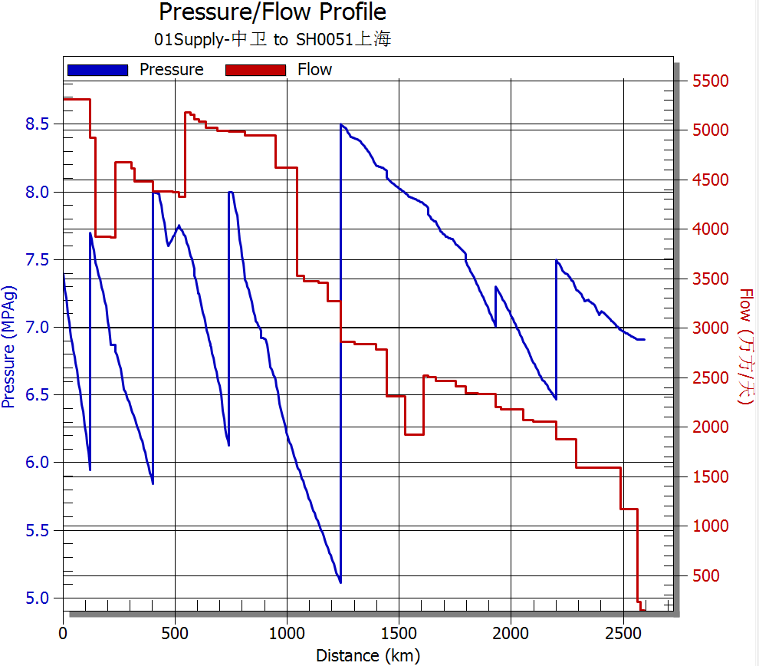 西二线流量、压力坡降图
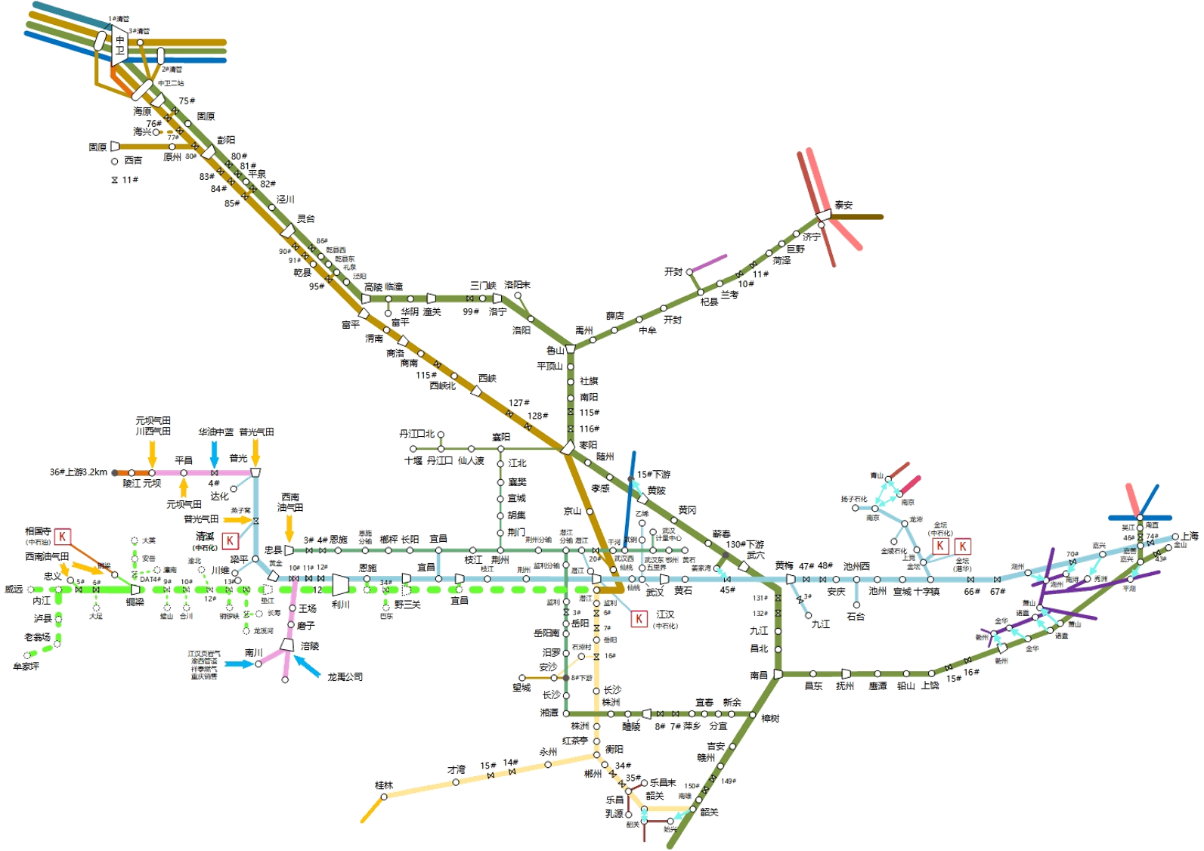
 |  | 中卫8600

 |  |  |  |  |  |  |  |  | 泰安-500

 |  |  |  |  |  |  |  |  | 南京400
 |  |  |  |  |  |  | 黄陂350 |  |  |  |  | 甪直700
 |  |  |  | 潜江0
 |  |  |  |  |  |  |  | 姜家湾川转二600

 |  |  |  |  | 潜江0
 |  |  |  | 宜昌200 |  |  | 仙桃2600
 |  |  |  |  | 安沙200

 |  |  | 桂林200 |  |  |  |  | 省网韶关500
 |  |  |  |  |  |  |  | 二线韶关700

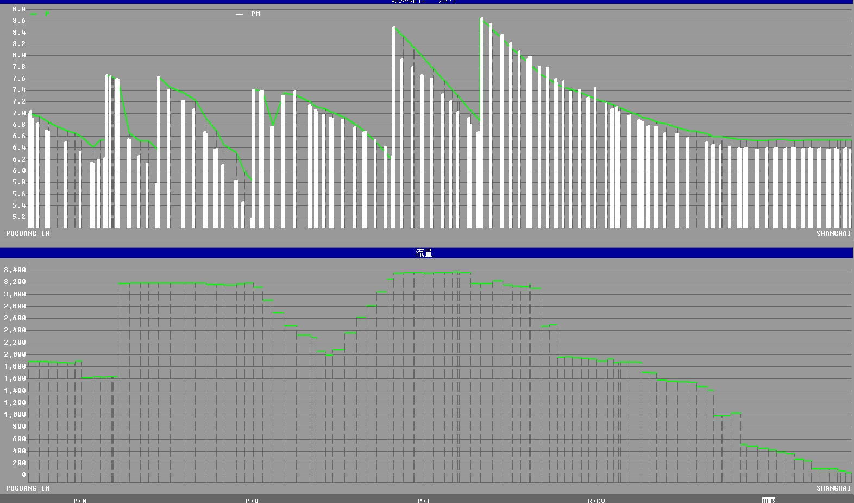 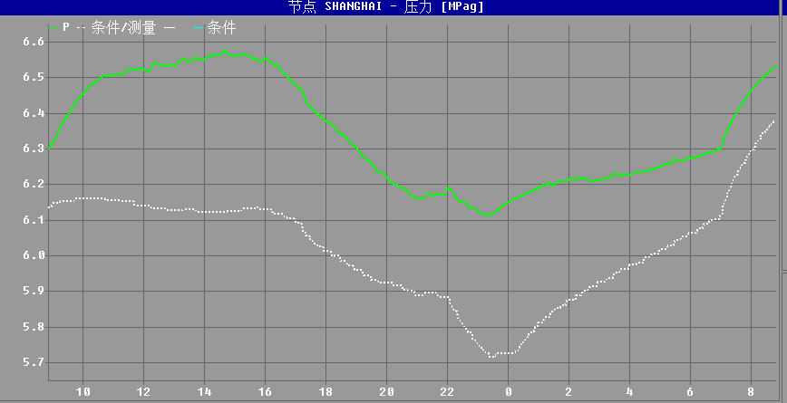 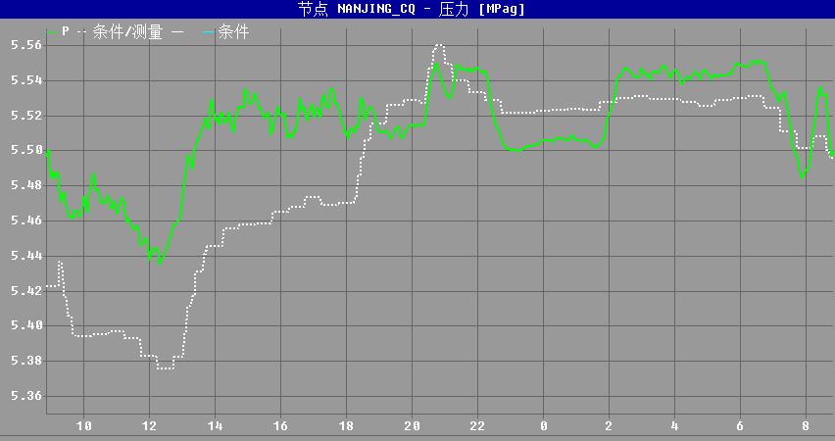 川气东送仿真压力坡降图、流量图 上海压力预测图（8:00-次日8:00） 南京支线压力预测图（8:00-次日8:00）

 |  |  |  |  |  |  |  |  |  |  | ​

 |  |  |  |  |  |  |  |  |  |  | ​

